Bénin
 | Bénin - COURBE DES TAUX 31/03/2023

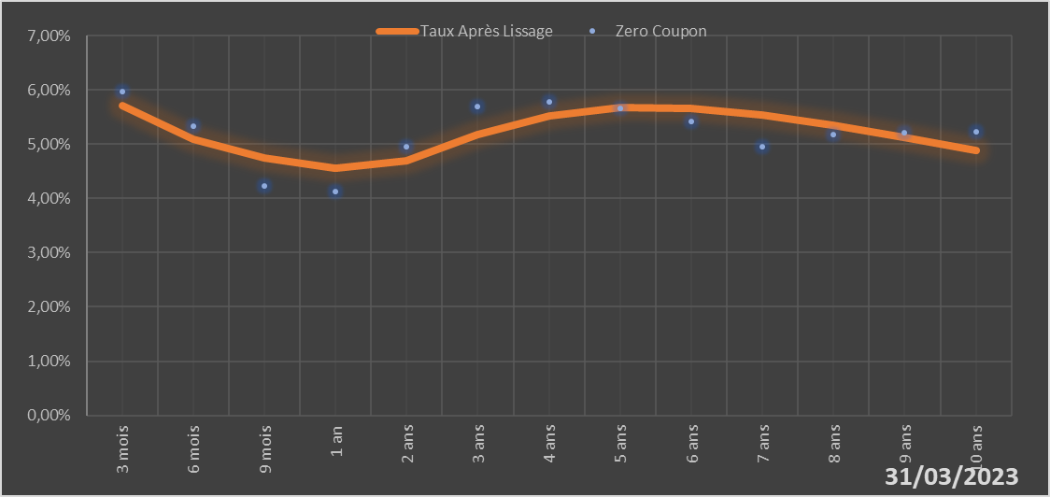

 |  | Maturité | Zero Coupon | Taux Après Lissage
 |  | 3 mois | 5.9724% | 5.7030%
 |  | 6 mois | 5.3251% | 5.0969%
 |  | 9 mois | 4.2368% | 4.7390%
 |  | 1 an | 4.1310% | 4.5561%
 |  | 2 ans | 4.9513% | 4.6866%
 |  | 3 ans | 5.6936% | 5.1684%
 |  | 4 ans | 5.7842% | 5.5208%
 |  | 5 ans | 5.6563% | 5.6744%
 |  | 6 ans | 5.4255% | 5.6649%
 |  | 7 ans | 4.9510% | 5.5432%
 |  | 8 ans | 5.1765% | 5.3519%
 |  | 9 ans | 5.2030% | 5.1221%
 |  | 10 ans | 5.2292% | 4.8752%

2023-03-31
oui

Bénin

Burkina
 | Burkina - COURBE DES TAUX 31/03/2023

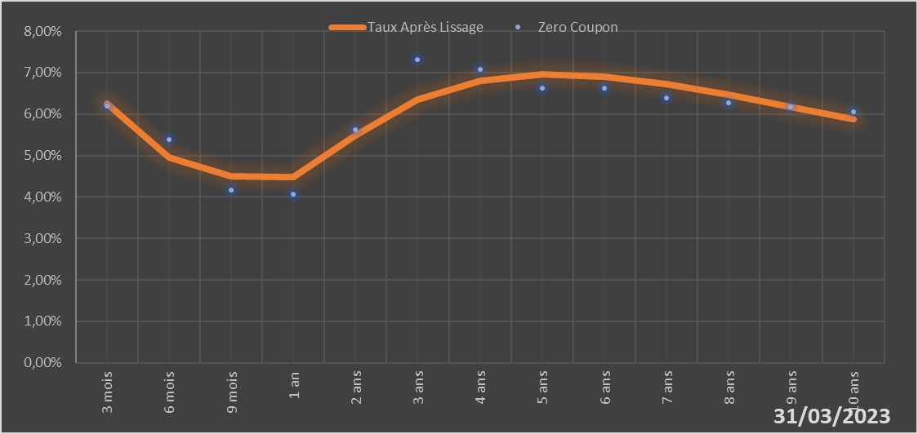

 |  | Maturité | Zero Coupon | Taux Après Lissage
 |  | 3 mois | 6.2001% | 6.2529%
 |  | 6 mois | 5.3909% | 4.9489%
 |  | 9 mois | 4.1612% | 4.5068%
 |  | 1 an | 4.0598% | 4.4873%
 |  | 2 ans | 5.6238% | 5.4852%
 |  | 3 ans | 7.3150% | 6.3538%
 |  | 4 ans | 7.0673% | 6.8110%
 |  | 5 ans | 6.6305% | 6.9615%
 |  | 6 ans | 6.6149% | 6.9087%
 |  | 7 ans | 6.3855% | 6.7284%
 |  | 8 ans | 6.2785% | 6.4736%
 |  | 9 ans | 6.1674% | 6.1798%
 |  | 10 ans | 6.0547% | 5.8706%

2023-03-31
oui

Burkina

Cote d'Ivoire
 | Cote d'ivoire - COURBE DES TAUX 31/03/2023

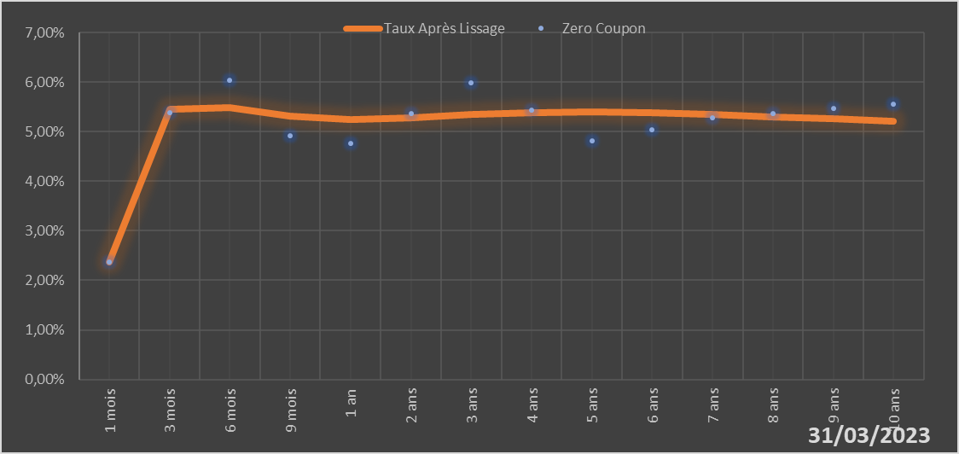
 |  | Maturité | Zero Coupon | Taux Après Lissage
 |  | 1 mois | 2.3744% | 2.3682%
 |  | 3 mois | 5.3869% | 5.4576%
 |  | 6 mois | 6.0366% | 5.4889%
 |  | 9 mois | 4.9169% | 5.3194%
 |  | 1 an | 4.7669% | 5.2532%
 |  | 2 ans | 5.3741% | 5.2792%
 |  | 3 ans | 5.9802% | 5.3519%
 |  | 4 ans | 5.4396% | 5.3901%
 |  | 5 ans | 4.8146% | 5.3953%
 |  | 6 ans | 5.0424% | 5.3771%
 |  | 7 ans | 5.2738% | 5.3439%
 |  | 8 ans | 5.3667% | 5.3021%
 |  | 9 ans | 5.4612% | 5.2560%
 |  | 10 ans | 5.5578% | 5.2086%

2023-03-31
oui

Cote d'ivoire

Guinée-Bissau
 | Guinée-Bissau - COURBE DES TAUX 31/03/2023

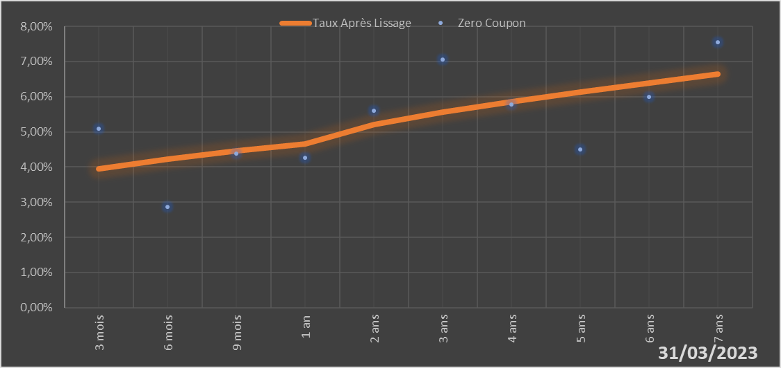

 |  | Maturité | Zero Coupon | Taux Après Lissage
 |  | 3 mois | 5.0890% | 3.9458%
 |  | 6 mois | 2.8614% | 4.2217%
 |  | 9 mois | 4.3728% | 4.4540%
 |  | 1 an | 4.2587% | 4.6508%
 |  | 2 ans | 5.6003% | 5.2045%
 |  | 3 ans | 7.0617% | 5.5646%
 |  | 4 ans | 5.7777% | 5.8550%
 |  | 5 ans | 4.4944% | 6.1241%
 |  | 6 ans | 5.9945% | 6.3866%
 |  | 7 ans | 7.5450% | 6.6441%

2023-03-31
oui

Guinée-Bissau

Mali
 | Mali - COURBE DES TAUX 31/03/2023

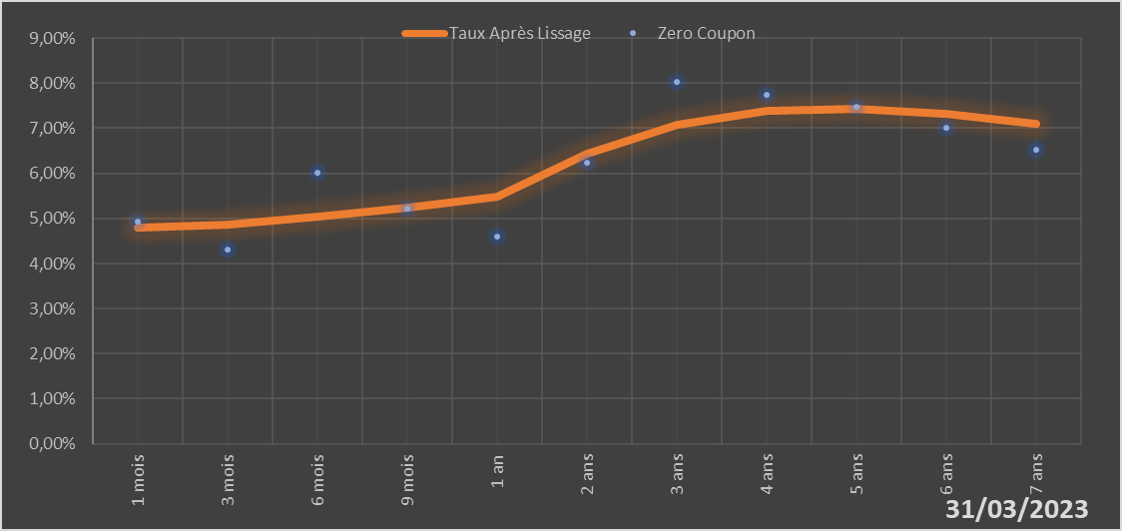

 |  | Maturité | Zero Coupon | Taux Après Lissage
 |  | 1 mois | 4.9243% | 4.7857%
 |  | 3 mois | 4.3027% | 4.8567%
 |  | 6 mois | 6.0214% | 5.0287%
 |  | 9 mois | 5.2054% | 5.2486%
 |  | 1 an | 4.5906% | 5.4915%
 |  | 2 ans | 6.2348% | 6.4277%
 |  | 3 ans | 8.0206% | 7.0679%
 |  | 4 ans | 7.7463% | 7.3805%
 |  | 5 ans | 7.4798% | 7.4381%
 |  | 6 ans | 7.0059% | 7.3206%
 |  | 7 ans | 6.5286% | 7.0921%

2023-03-31
oui

Mali

Niger
 | Niger - COURBE DES TAUX 31/03/2023

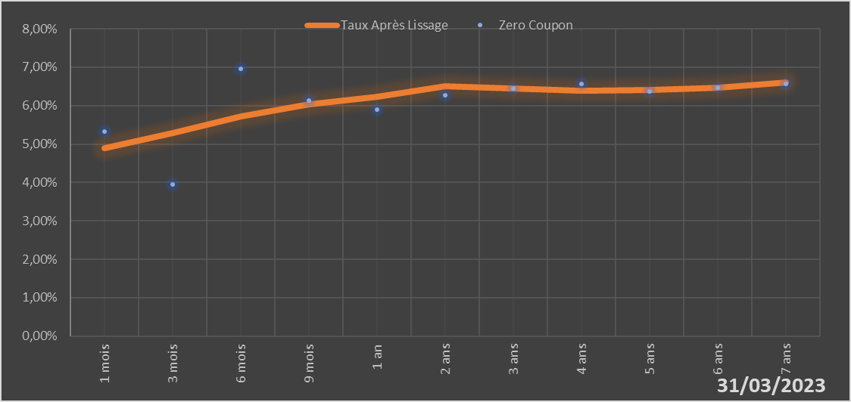
 |  | Maturité | Zero Coupon | Taux Après Lissage
 |  | 1 mois | 5.3171% | 4.8863%
 |  | 3 mois | 3.9411% | 5.2816%
 |  | 6 mois | 6.9607% | 5.7256%
 |  | 9 mois | 6.1411% | 6.0321%
 |  | 1 an | 5.8934% | 6.2369%
 |  | 2 ans | 6.2727% | 6.4994%
 |  | 3 ans | 6.4569% | 6.4471%
 |  | 4 ans | 6.5653% | 6.3890%
 |  | 5 ans | 6.3771% | 6.3984%
 |  | 6 ans | 6.4732% | 6.4752%
 |  | 7 ans | 6.5707% | 6.6011%

2023-03-31
oui

Niger

Sénégal
 | Sénégal - COURBE DES TAUX 31/03/2023

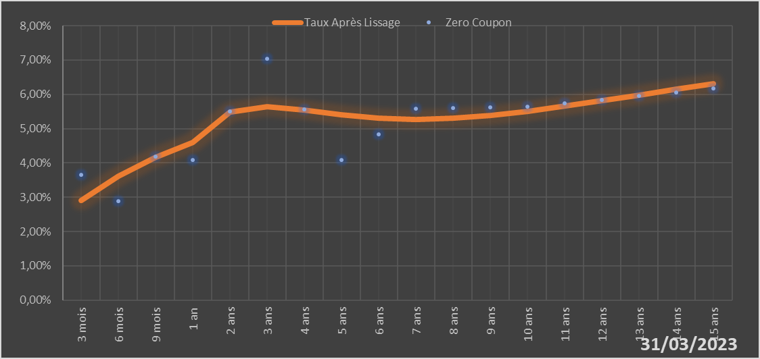
 |  | Maturité | Zero Coupon | Taux Après Lissage
 |  | 3 mois | 3.6439% | 2.9119%
 |  | 6 mois | 2.8866% | 3.6096%
 |  | 9 mois | 4.1859% | 4.1613%
 |  | 1 an | 4.0831% | 4.5919%
 |  | 2 ans | 5.5063% | 5.4821%
 |  | 3 ans | 7.0469% | 5.6470%
 |  | 4 ans | 5.5615% | 5.5509%
 |  | 5 ans | 4.0820% | 5.4086%
 |  | 6 ans | 4.8312% | 5.3077%
 |  | 7 ans | 5.5886% | 5.2738%
 |  | 8 ans | 5.6059% | 5.3049%
 |  | 9 ans | 5.6253% | 5.3886%
 |  | 10 ans | 5.6465% | 5.5101%
 |  | 11 ans | 5.7442% | 5.6561%
 |  | 12 ans | 5.8446% | 5.8156%
 |  | 13 ans | 5.9482% | 5.9807%
 |  | 14 ans | 6.0551% | 6.1453%
 |  | 15 ans | 6.1660% | 6.3057%

2023-03-31
oui

Sénégal

Togo
 | Togo - COURBE DES TAUX 31/03/2023

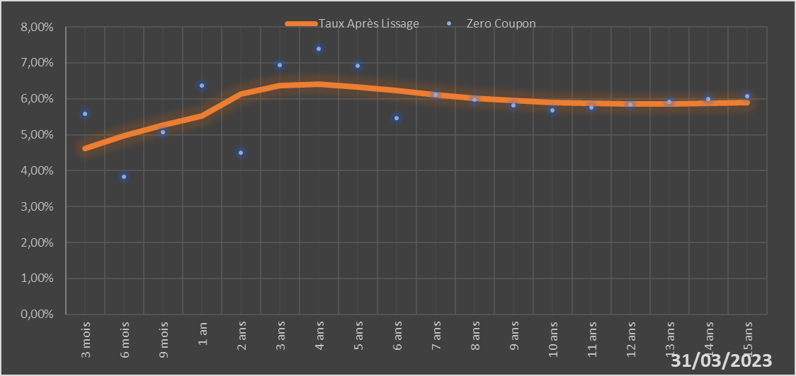
 |  | Maturité | Zero Coupon | Taux Après Lissage
 |  | 3 mois | 5.5811% | 4.6263%
 |  | 6 mois | 3.8294% | 4.9740%
 |  | 9 mois | 5.0716% | 5.2676%
 |  | 1 an | 6.3754% | 5.5138%
 |  | 2 ans | 4.4985% | 6.1340%
 |  | 3 ans | 6.9426% | 6.3691%
 |  | 4 ans | 7.3957% | 6.3981%
 |  | 5 ans | 6.9133% | 6.3286%
 |  | 6 ans | 5.4587% | 6.2229%
 |  | 7 ans | 6.1088% | 6.1150%
 |  | 8 ans | 5.9659% | 6.0216%
 |  | 9 ans | 5.8209% | 5.9498%
 |  | 10 ans | 5.6737% | 5.9007%
 |  | 11 ans | 5.7539% | 5.8725%
 |  | 12 ans | 5.8335% | 5.8622%
 |  | 13 ans | 5.9133% | 5.8665%
 |  | 14 ans | 5.9938% | 5.8820%
 |  | 15 ans | 6.0755% | 5.9057%

2023-03-31
oui

Togo

